Sheet1
NST勉強会のご案内

日時 2026年8月20日（木）
17時15分～18時00分
会場 十和田市立中央病院 別館２階 講堂
テーマ 「人間が生きるために必要な亜鉛
～生体内における亜鉛の役割、
そして多彩な症状を呈する亜鉛欠乏症～」
講師 シノテスト株式会社
担当 臨床検査科

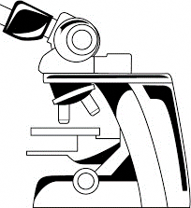

参加者は、8月14日（金）までに下記に記入し、
十和田市立中央病院宛にＦＡＸ《0176-23-2999》をお願いします。
院内の方は、業務課 高谷までお知らせください。
多数のご参加をお待ち致しております。

2026年8月 ＮＳＴ勉強会 |  | 十和田市立中央病院
 | 施設名（部署名）： |  | 業務課 高谷宛
 | 参加者氏名

